关系图
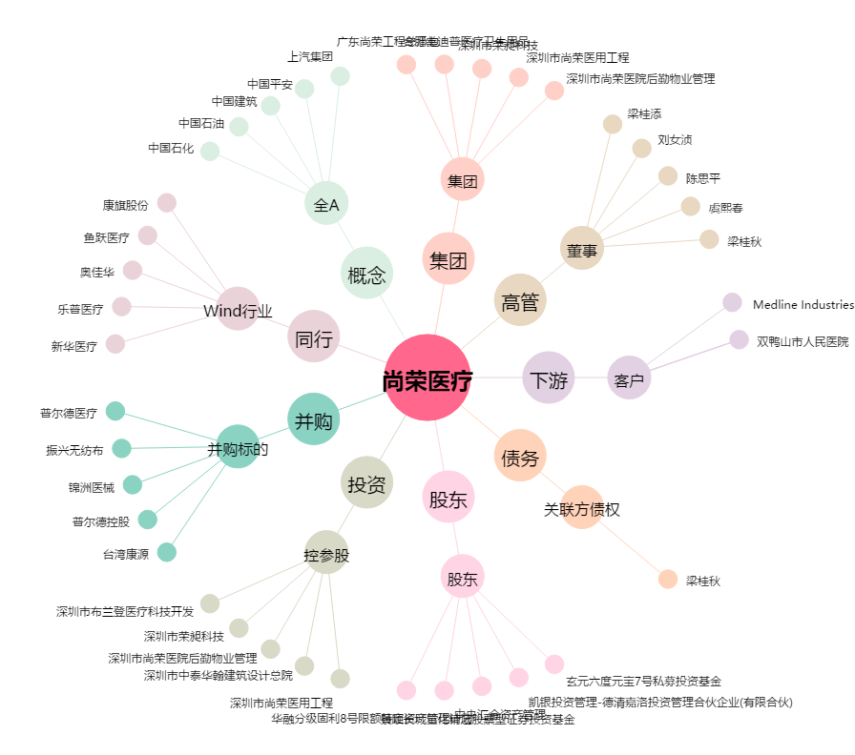
尚荣医疗[002551.SZ] - 关系概览图

